Sheet1
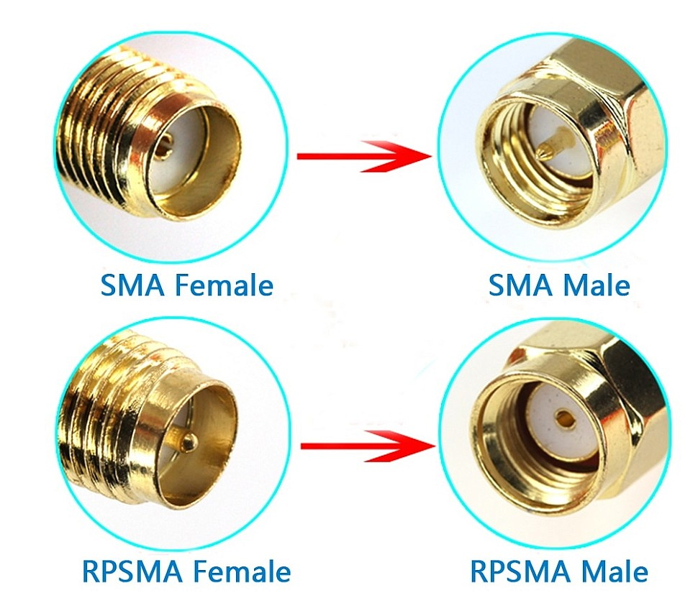
 |  |  |  |  |  |  |  |  |  | Странные схемы глушилки
 |  |  |  |  |  |  |  |  |  | https://market-444.ru/article/details/glushilka-wifi-svoimi-rukami
 |  |  |  |  |  |  |  |  |  | https://podavitel.ru/glushilka-wi-fi-svoimi-rukami.html
 |  |  |  |  |  |  |  |  |  | https://habr.com/ru/articles/356868/

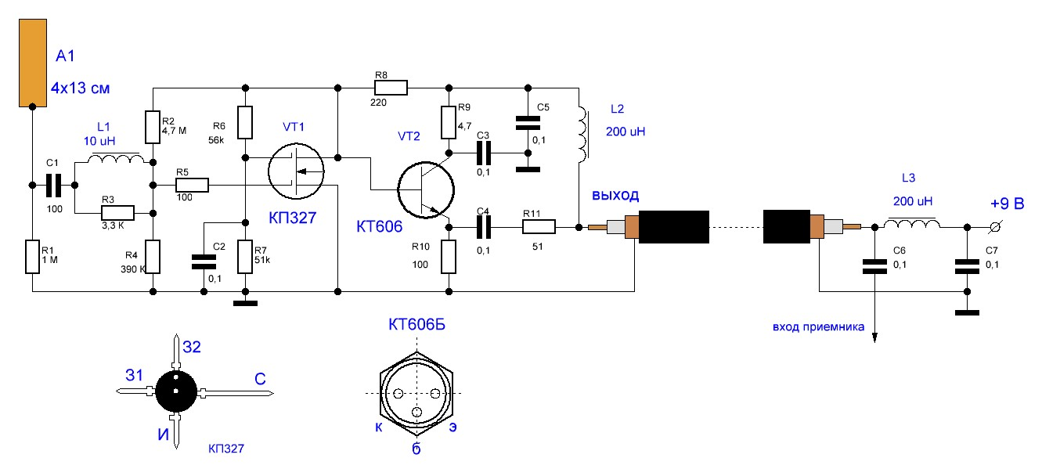
 |  |  |  |  |  |  |  |  |  |  | f=700/(R*C) |  | R - сопротивление резисторов, которые стоят внутри, в кОм
Как подключить антенну: |  |  |  |  |  | В EasyEDA для SMD-конденсаторов использовать multulayer ceramic capacitor |  |  |  |  |  |  | С - в мкФ, способность конденсатора.
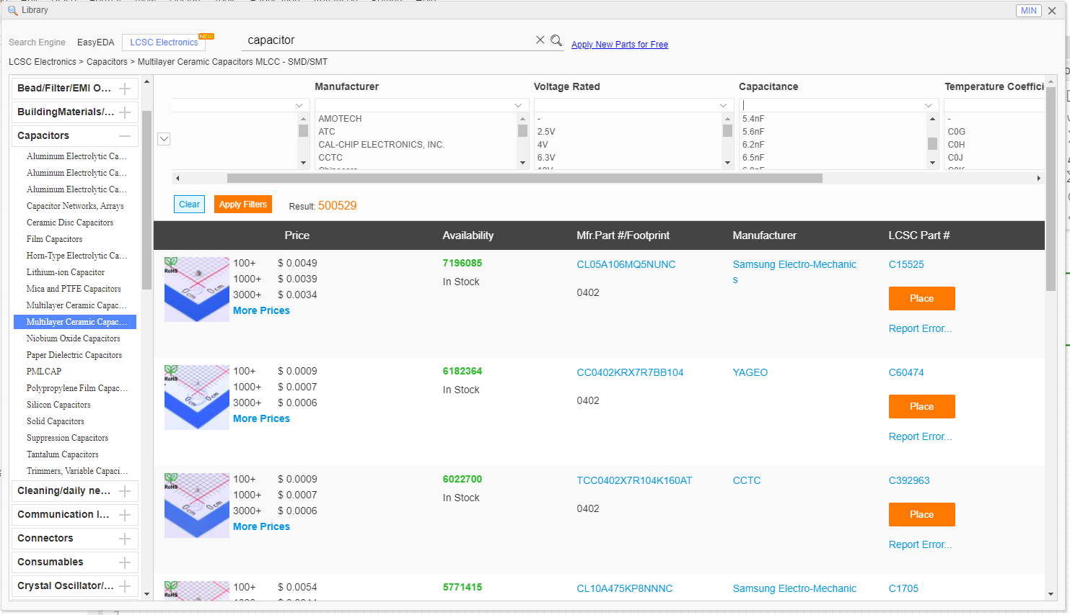
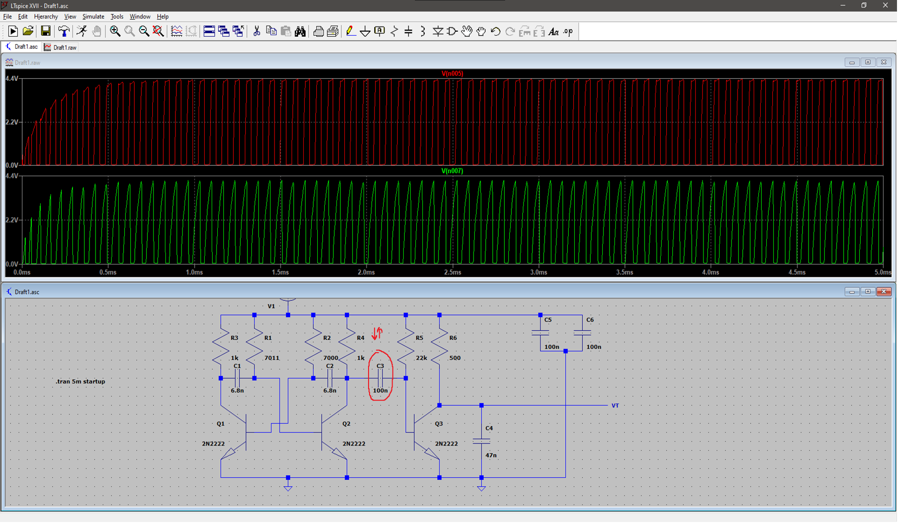
 |  |  |  |  |  |  |  |  |  |  |  |  |  |  | Уменьшаем ёмкость на C3 - получаем более короткие волны большего напряжения
 |  |  |  |  |  |  |  |  |  |  |  |  |  |  | Важно! При этом частота не меняется. Получаются короткие пики и большое равнины

Книги: |  |  |  |  | Статьи:
http://www.iqytechnicalcollege.com/EW%20102%20%20A%20Second%20Course%20in%20Electronic%20Warfare.pdf |  |  |  |  | Статья о влиянии шума на ofdm |  |  |  | https://core.ac.uk/download/pdf/232274856.pdf
https://libeldoc.bsuir.by/bitstream/123456789/37278/1/Muravev_2019.pdf |  |  | (поиск по слову "шум") |  | шумы в wifi |  |  |  | https://overclockers.ru/blog/vovsir/show/50070/razbiraemsya-kak-rabotaet-wi-fi-pochemu-ne-nuzhen-moschnyj-router-i-chto-realno-vliyaet-na-rabotu-seti

Идеи:
Проверить, сколько битов передаётся в MSDA/PPDU wifi |  | Например передаётся 8 бит за 192us. Значит нам надо минимум 8 раз пройти по спектру wifi за 192us
идея для улучшения: для каждого спектра wifi использовать 1 ГУН. Так для всех спектров получится большое кол-во генераторов, однако производительность будет лучше.

Компоненты которые стоят сейчас |  |  |  |  |  |  | Компоненты которые будут на плате от JLCPCB

Наименование | Ссылка |  |  |  |  |  | № | Наименование |  | Кодировка компонента |  | Ссылка |  | Комментарий
Транзистор (дополнительный) | https://belchip.by/product/?selected_product=36951 |  |  |  |  |  | 1 | Антенна (SMA-Male) |  | L-KLS1-WIFI-2.4G-02-MR |  | https://www.belchip.by/product/?selected_product=39786 |  | На данный момент стоит она, разъём - SMA, малое усиление, может будет антенна под номером 3
Антенна (SMA-Male) | https://www.belchip.by/product/?selected_product=17702 |  |  |  |  |  | 2 | Разъём (SMA-Female) |  | SMA-KWE902 |  | https://jlcpcb.com/partdetail/Dreamlnk-SMAKWE902/C914554 |  | То же самое касается разъёма. Если буду менять антенну - сменю разъём на номер 4
Разъём (SMA-Female) | https://jlcpcb.com/partdetail/HjTech-HJSMA005/C1509228 |  |  |  |  |  | 3 | Антенна (RPSMA-Male) |  | 2.4G-JB-9DB-2 |  | https://www.chipdip.by/product0/8007170131
 |  |  |  |  |  |  | 4 | Разъём (RPSMA-Female) |  | SMA-KWE901 |  | https://jlcpcb.com/partdetail/Dreamlnk-SMAKWE901/C914553
 |  |  |  |  |  |  | 5 | Транзистор (SMD-эквивалент N2222A) |  | MMBT2222A |  | https://jlcpcb.com/partdetail/Hongjiacheng-MMBT2222A/C7420351
 |  |  |  |  |  |  | 6
 |  |  |  |  |  |  | 7
 |  |  |  |  |  |  | 8
 |  |  |  |  |  |  | 9
 |  |  |  |  |  |  | 10
 |  |  |  |  |  |  | 11
 |  |  |  |  |  |  | 12
 |  |  |  |  |  |  | 13
 |  |  |  |  |  |  | 14
Точно да |  |  |  |  |  |  | 15
Под вопросом |  |  |  |  |  |  | 16
Точно нет |  |  |  |  |  |  | 17

 |  |  |  | Отличие SMA от RPSMA (reverse polarity SMA)

